画面部品情報
アプリ課題(2025） |  |  | 画面ID | 画面名 |  |  |  | 作成日 | 作成者 | 更新日 | 更新者
 |  |  |  | 料理検索結果 |  |  |  | 2024-12-31 | 福田

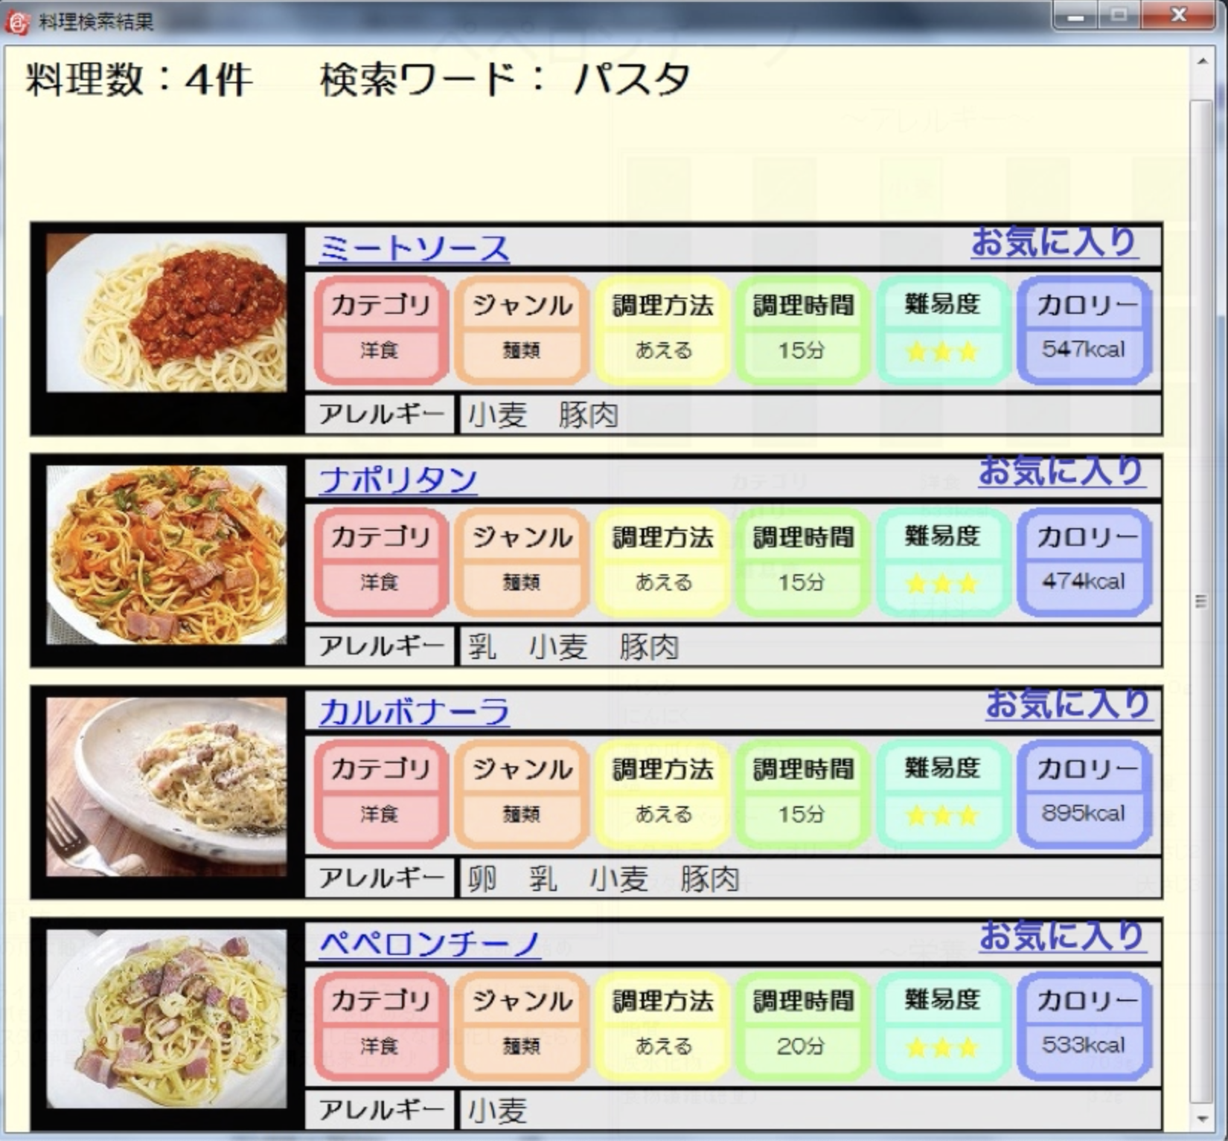
 | 1.【画面イメージ】
 | 【初期表示】 |  |  | 【スマホ版イメージ】
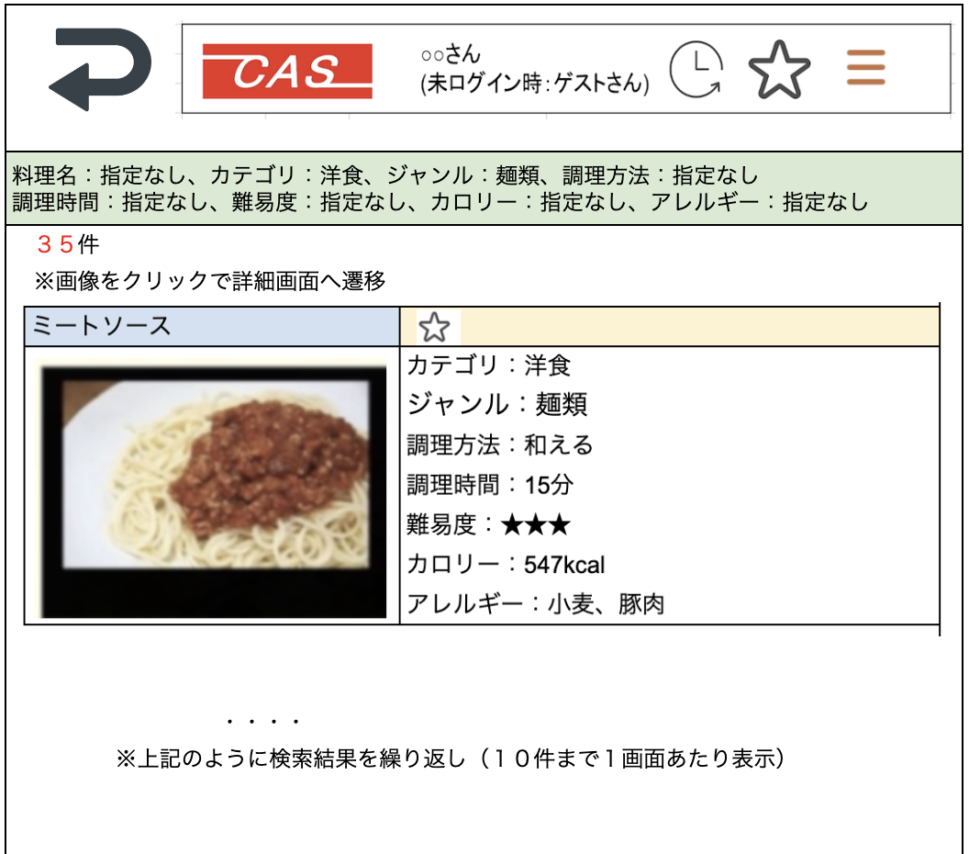

 | 2.【機能概要】
 | 前画面（02_料理検索画面）で指定された条件をもとに料理を検索した結果を表示させる。 検索結果の中で、ユーザが既にお気に入り登録している料理についてはお気に入りマークを★で表示させる。（未ログイン時は星マークを非表示） 行をクリックすることで次画面（04_レシピ表示画面（HTML)）へ遷移する。

 | 3.【前の画面より受け取ったパラメータ】
 | パラメータ名 | データ型 | 桁数

 | 4.【イベント情報】
 | イベント名 | 処理概要

 | 5.【フォーム情報】 |  |  |  | 6.【DB情報】
 | （バリデーションチェックのエラー表示部） |  |  |  | （バリデーションチェックのエラー表示部）
 | 項目名 | 部品 | 備考 |  | 取得元テーブル | 取得列 | データ型 | 桁数 | 備考

 | （検索条件） |  |  |  | （検索条件）
 | 項目名 | 部品 | 備考 |  | 取得元テーブル | 取得列 | データ型 | 桁数 | 備考

 | 項目名 | 部品 | 備考 |  | 取得元テーブル | 取得列 | データ型 | 桁数 | 備考

 | （検索結果） |  |  |  | （検索条件）
 | 項目名 | 部品 | 備考 |  | 取得元テーブル | 取得列 | データ型 | 桁数 | 備考

